关系图
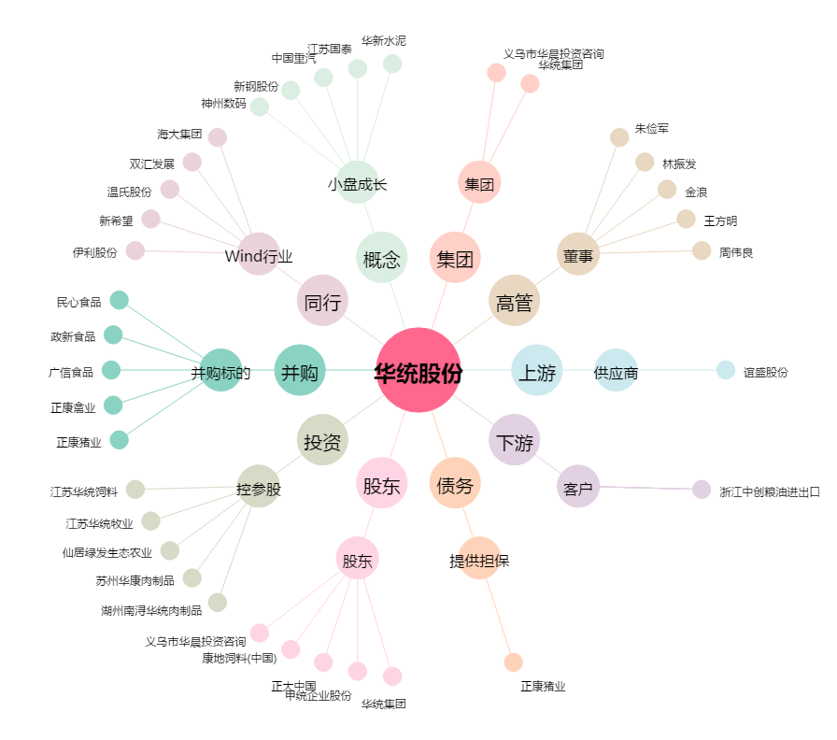
华统股份[002840.SZ] - 关系概览图

